тітул
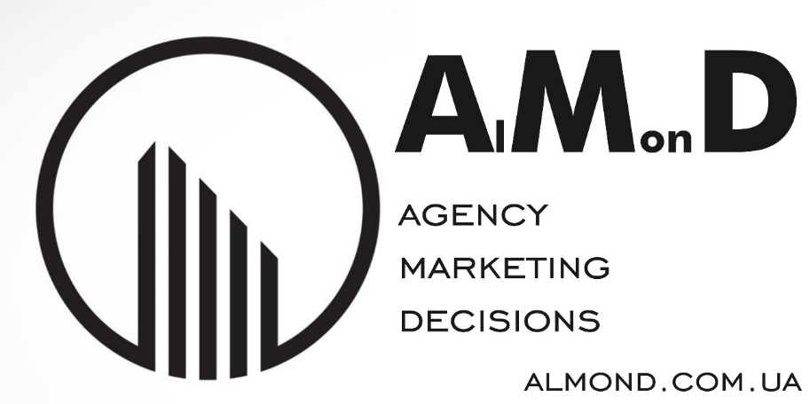
Наіменування бази | Аптеки та мережі 2023 (зразок) | 16 квітня 2023
30 рядків | Частина 1 | 6171
30 рядків | Частина 2 | 1270
 | Загалом записів | 7441

Веріфікація сайтів | Проведено
Дата актуалізації | квітень 2023

Структура БД | Частина 1 | Частина 2
 | Наїменування мережі | Наїменування мережі
 | Аптека | Аптека | ДЖЕРЕЛА | відкриті публікації
 | Адреса | Адреса | УМОВИ НАДАННЯ | AS IS (ЯК Є)
 | Місто | Телефон | ВАЖЛИВО: Після повномасштабного вторгнення рф 24 лютого 2022 року, деякі компанії змінили своє місцезнаходження, або припинили діяльність. Актуальна інформація про поточний стан кожного підприємства в процесі формування.
 | Телефони
 |  |  | Після повномасштабного вторгнення рф 24 лютого 2022 року, деякі компанії змінили своє місцезнаходження, або припинили діяльність. Актуальна інформація про поточний стан кожного підприємства в процесі формування.

Гіперпосилання | відсутні
 | безпеку перевірено

